Элит 500гр


 | Состав элитного новогоднего набора
 | конфет весом 500 гр:

 | Наименование кондитерских изделий | Производитель | Кол-во штук
НОВОГОДНИЙ ПОДАРОК | Конфеты
Снегурочка | Кара-кум | Объединенные кондитеры "Красный Октябрь" | 1
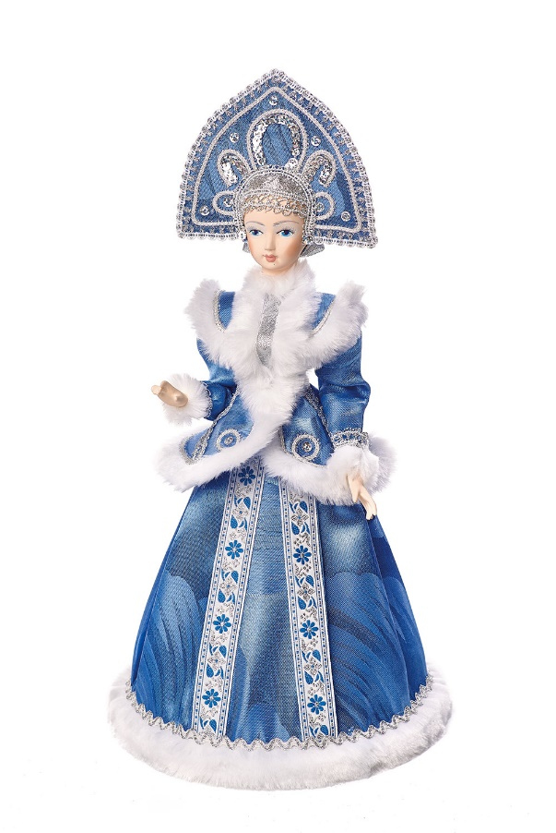
 | Вечерний звон | Объединенные кондитеры "РотФронт" | 1
 | Осенний вальс | Объединенные кондитеры "РотФронт" | 1
 | Трюфели | Объединенные кондитеры "Красный Октябрь" | 1
 | Трюфели тирамису/ кофе мокко/ итальянские | КФ "Победа" | 1
 | Бабаевские трюфельный крем | Объединенные кондитеры КК "Бабаевский" | 1
 | Вдохновение крем | Объединенные кондитеры КК "Бабаевский" | 1
 | Добрянка | КФ "АККОНД" | 1
 | Миндаль в шоколаде | КФ "Озерский сувенир" | 2
 | Фундук в шоколаде | КФ "Озерский сувенир" | 2
 | Чернослив в шоколаде | КФ "Микаэлло" | 1
 | Сливочная Му | КФ "Невский Кондитер" | 1
 | Мишка косолапый | Объединенные кондитеры "Красный Октябрь" | 1
 | Петровский Форт | КФ "Невский Кондитер" | 1
Вес подарка: 500 гр. | Веселая щучка | КФ "Сласти" | 1
 | Заодно №1 | КФ "Коммунарка" | 1
 | Твикс мини | ООО "Марс" | 1
ООО "Конфетти" | Сникерс мини | ООО "Марс" | 1
г. Белгород ул. Студенческая 21А | Мюзикл | КФ "Невский Кондитер" | 1
тел. 8(4722)20-25-20, 58-97-71 | Птичье молоко | Объединенные кондитеры "Красный Октябрь" | 1
www.konfetti.pro | Пожужжим | КФ "Невский Кондитер" | 1
belgorod@konfetti.pro | Восточный базар | Объединенные кондитеры КФ "ТАКФ" | 1
 | Штучные кондитерские изделия
 | Батончик Бабаевский 50гр | Объединенные кондитеры КК "Бабаевский" | 1
 | Ферреро Роше 37,5гр | КФ "Ферреро" | 1
 | Итого: |  | 26

